admin-app
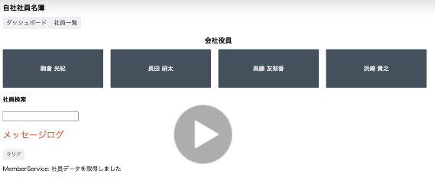
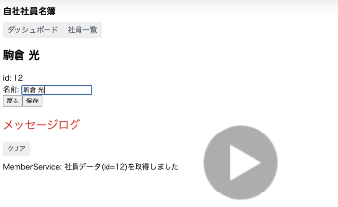
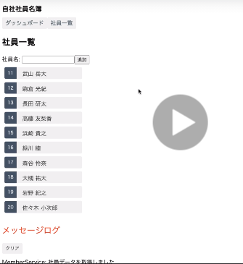
addmin-app
app-component
member-service
http database
routing
dashboard-component
- list 4 member can access
members-component
- list all member, can access also delete and add a new member
member-detail-component
- show member detail, can edit member name and save that info

search-component
- search and access member

message-service
in-memory-data-service

message-component
- show log when execute at member as delete, update, ...

angular-chat
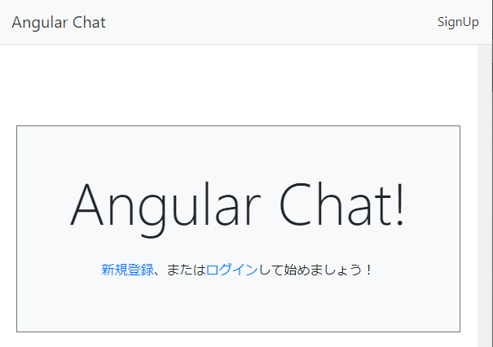
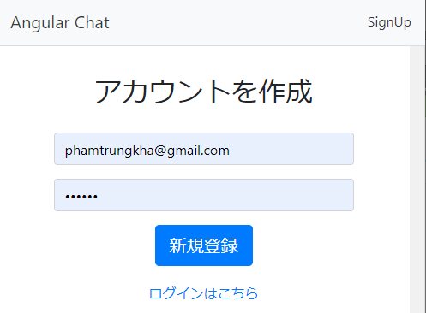
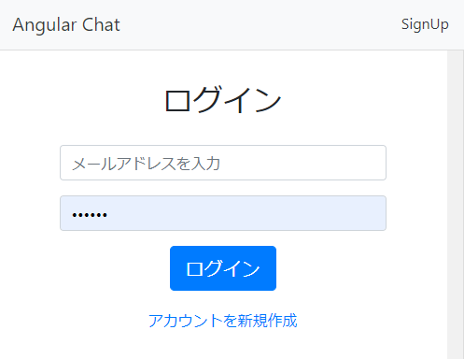
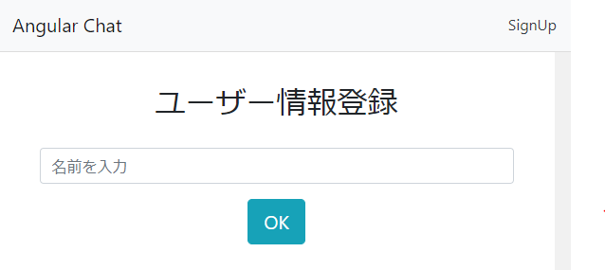
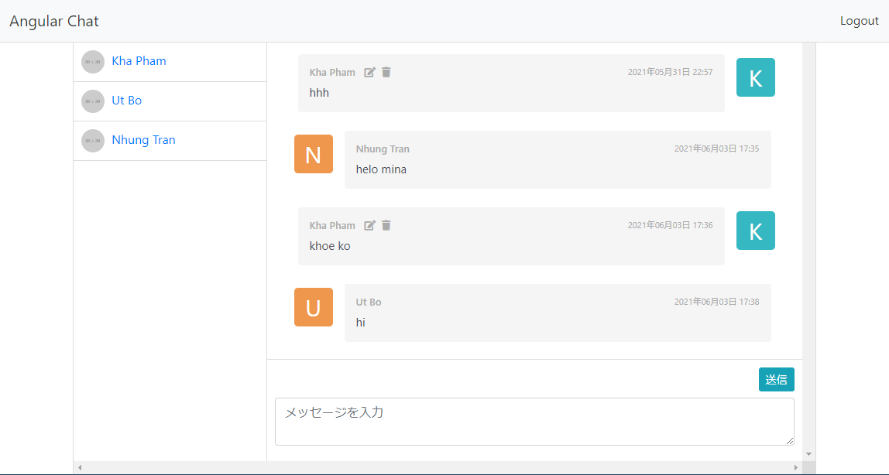
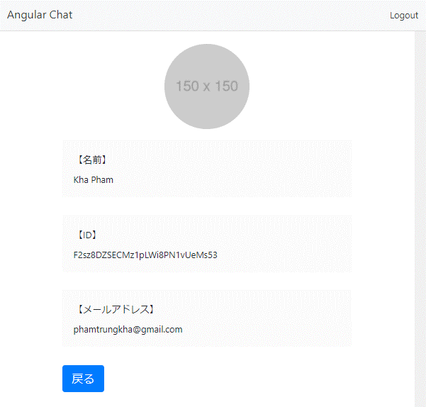
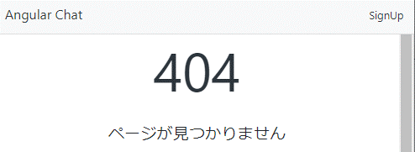
List chức năng
 | 1. login-logout-signin
 | 2. input displayName
 | 3. view user-profile
 | 4. page not found
 | 5. welcome page
 | 6. chặn login-signin
 | 7. hiển thị list user-chat
 | 8. format ngày giờ
 | 9. sửa-xóa comment

angular-chat
firebase
app-component
app-module-routing
auth-module
user-module
time-line-module

auth-routing
user-routing
time-line-routing
login-component
app-component
new-component
user-detail-component
chat-component
user-list-component
authentication

shared-module
core-module
user-guard
usser-class
usser-service
realtime database
- comments
- users
comment-data-pipe
Form-module
header-component
not-found-component
comment-class
comment-service

bootstrap-memo
col col-sm col-md col-lg col-xl để tự động phân chia phần tử thành từng phần, chia ra 12 phần
bg-xxx, text-xxx dùng để định dạng màu cho chữ và background
spacing | m | t | 0 | 0
 | p | b | 1 | 0.25
 |  | l | 2 | 0.5
 |  | r | 3 | 1
 |  | x | 4 | 1.5
 |  | y | 5 | 3
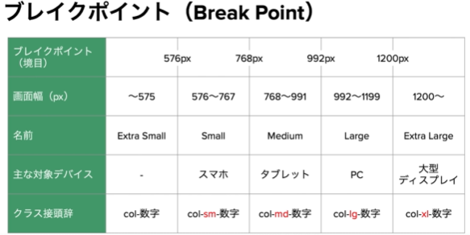
typography | h1 | display-1 | list-unstyled
 | h2 | display-2 | list-inline | list-inline-item
 |  |  |  | list-inline-item
 |  |  |  | list-inline-item
image | img-fluid img-thumbnail
table | table table-striped
 | table table-hover table-sm
border
shadow
display | d-lg-none
sizing | w-25 | width 25%
 | h-25 | height 25%
 | mh mw | cho image
badge | bao boc chu
 |  |  |  |  |  |  | container
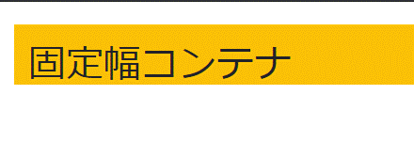
 |  |  |  |  |  |  | row

 |  |  |  |  |  |  | background
 |  |  |  |  |  |  | text

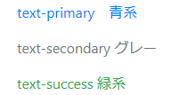

 |  |  |  |  |  |  | margin
 |  |  |  |  |  |  | list

 |  |  |  |  |  |  | table
 |  |  |  |  |  |  | image

 |  |  |  |  |  |  | border
 |  |  |  |  |  |  | shadow
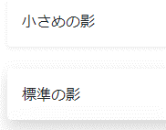

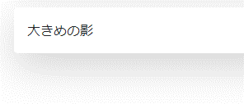

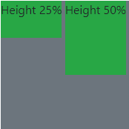
 |  |  |  |  |  |  | block
 |  |  |  |  |  |  | width
 |  |  |  |  |  |  | height

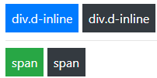

 |  |  |  |  |  |  | alert
 |  |  |  |  |  |  | badge

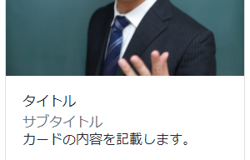
 |  |  |  |  |  |  | button
 |  |  |  |  |  |  | card

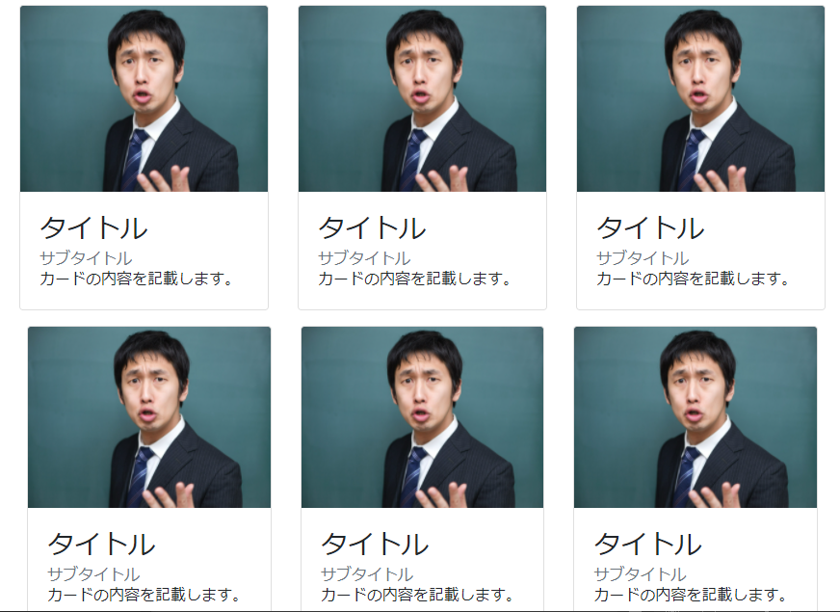
 |  |  |  |  |  |  | card-deck
 |  |  |  |  |  |  | carousel
 |  |  |  |  |  |  | slide
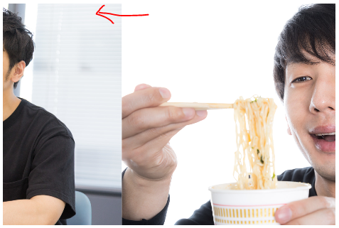

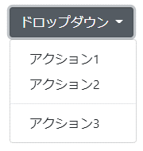
 |  |  |  |  |  |  | form
 |  |  |  |  |  |  | dropdown

 |  |  |  |  |  |  | text-muted
 |  |  |  |  |  |  | checkbox
 |  |  |  |  |  |  | jombotron
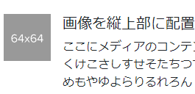
 |  |  |  |  |  |  | switch
 |  |  |  |  |  |  | media

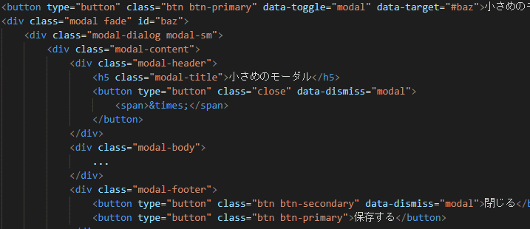
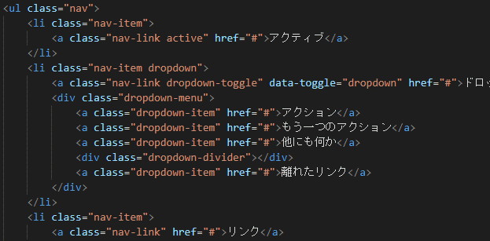
 |  |  |  |  |  |  | modal
 |  |  |  |  |  |  | nav | chỉ cần thêm mr-auto thì sẽ tự nhiên những thằng sau nó bị căn phải

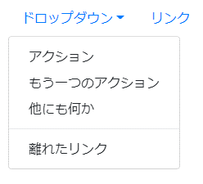

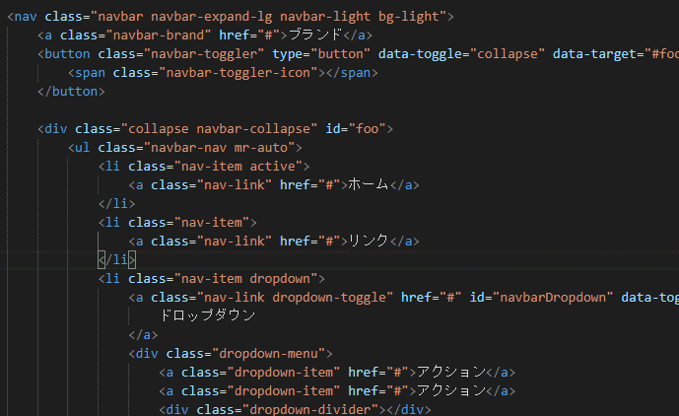
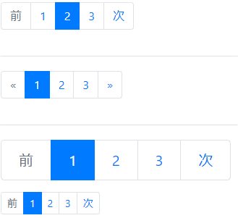

 |  |  |  |  |  |  | nav
 |  |  |  |  |  |  | pagination

Chấm điểm bài tập zunda_geino
No. | file | thành phần | phân loại | cũ | mới | ảnh hưởng
1 | index.html | nav trên đầu | thiếu | - | fixed-top | có (khoảng trống trên đầu)
2 |  | nav trên đầu | sai | nav-light | navbar-light | xem no.3 no.4
3 |  | nút home | thiếu | - | active | có (ko màu)
4 |  | nút home | thừa | text-secondary | - | có (2,3,4 thì có liên quan, 2 sai chữ home sẽ còn màu xanh, 3 sai chữ sẽ ko đậm lên, 4 sai thì chữ sẽ đậm nhưng mà là đậm mãi chứ ko phải do nó được chọn)
5 |  | nút ジャンル | thiếu | - | dropdown | có (bấm vào thì cái list không nằm ngay dưới mà nằm tuốt bên trái)
6 |  | nút ジャンル | thừa | text-secondary | - | do 2 có rồi nên ko cần nữa
7 |  | form search | thiếu | - | my-2 | margin = 0.5*16
8 |  | form search | thiếu | - | my-lg-0 | dùng để khi màn hình lớn thì là 0, còn nếu nhỏ thì nó ko đụng đến và lấy thằng my2
9 |  | form input | thiếu | - | mr-sm-2 | dùng khi màn hình nhỏ thì cho margin phải = 0.5*16
10 |  | form button | thiếu | - | my-2 my-sm-0 | vì sao màn hình đang ở chế độ large mà vẫn bị áp cái my-sm-0 => đã hiểu, vì theo thứ tự xx-sm-md-lg-xl,
11 |  | jubotron > p | thiếu | - | lead | lead thường được dùng cho thẻ p
12 |  | jumbotron > h1 | sai | display-2 | display-3 | có
13 |  | jumbotron | thiếu | - | jumbotron-fluid | chưa thấy
14 |  | jumbotron | thiếu | - | text-center | chưữ ko nằm giữa
15 |  | jumbotron > div | thừa | text-center | - | đưa lên 14
16 |  | jumbotron > div | thiếu | - | container | chưa thấy
17 |  | div to có ảnh | sai | m-4 | container-fluid | không ảnh hưởng lắm
18 |  | div line 58 | thiếu | - | m-3 | ko ảnh hưởng lắm, chỉ khác đề bài tí
19 |  | h3 card-title | thiếu | - | h4 | ko ảnh hưởng lắm, chỉ khác đề bài tí
20 |  | footer | sai | mt-5 | footer mt-auto py-3 bg-light | không ảnh hưởng lắm
21 |  | footer>div | sai | m-4 | container | nó sẽ làm cái vùng backround bề ngang sẽ tự thu phóng
22 |  | footer>div>span | sai | text-secondary | text-muted | không ảnh hưởng lắm
23 | detail.html | div to tren cung | thieu | - | px-0 | bi co vien 2 ben
24 |  | jumbotron | thieu | - | jumbotron-fluid | ko ảnh hưởng lắm, chỉ khác đề bài tí
25 |  | jumbotron | thieu | - | py-4 | ko ảnh hưởng lắm, chỉ khác đề bài tí
26 |  | div cum trai | thieu | - | no-gutters | giua 2 col se xoa duoc blank
27 |  | carousel slide | thieu | - | shadow | khong co bong
28 |  | div to duoi | thieu | - | pb-4 | ko ảnh hưởng lắm, chỉ khác đề bài tí
29 |  | col-3, col-9 | thieu | col-3 | col-sm-3 | man hinh nho khong xuong dong duoc
30 |  | footer | thieu | - | mt-auto py-3 bg-light | ko co mau nen, ko giong de bai
31 |  | footer > div | thua | my-4 | - | ko anh huong lam
32 | admin/index.html | h1 dau tien | thieu | - | mt-3, mb-2 | ko anh huong lam
33 |  | div sau h1 | sai | text-right | float-right | chua thay
34 |  | nut add | sai | p-1 | btn-sm | kich thuoc button sai
35 |  | nav duoi | thieu | - | mt-2 | ko anh huong lam
36 | admin/detail.html | div cua button | thua | mb-2 | - | ko anh huong lam
37 |  | div chua list+anh | sai | ml-3 | container pb-4 | ko anh huong lam
38 |  | img | sai | border | img-thumbnail | ko anh huong lam
39 |  | div chua img | thieu | - | col-sm-12 | ko anh huong
40 |  | div chua div chua img | thieu | - | row | ko anh huong
41 | admin/edit.html
42 |  | container thu 2 | thieu | - | pb-4 | sai de bai
43 |  | label trong form | thieu | - | col-form-label | lable ko nam giua
44 |  | cac fieldset, div con | sai | vi tri sai | form-group | ko anh huong
45 |  | legend | thieu | - | pt-0 | ko anh huong
46 |  | cac radio | thieu | - | div: form-check input: form-check-input label: form-check-label | co anh huong
47 |  | radio inline | sai | d-inline | form-check-inline | dung nay thi ko can dung pr-3 owr label de gian cach
48 |  | button cuoi cung | thieu | - | mb-2 | ko giong de bai
49
50
51
52
53
54
55
56
57
58
59
60
61
62
63
64
65
66
67
68
69
70
71
72
73
74
75
76
77
78
79
80
81
82
83
84
85
86
87
88
89
90
91
92
93
94
95
96
97
98
99
100
101
102
103
104
105
106
107
108
109
110
111
112
113
114
115

InquiryForm
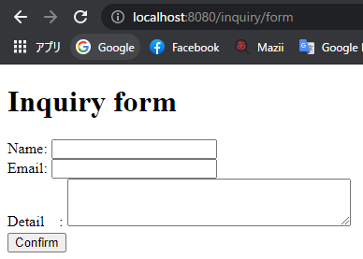
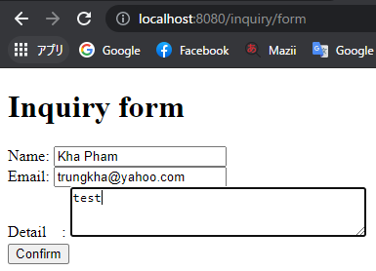

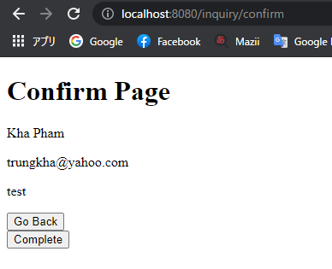
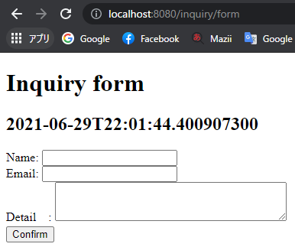

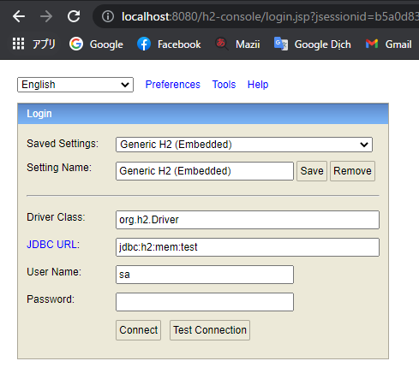
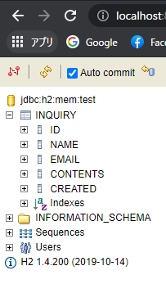

Spring
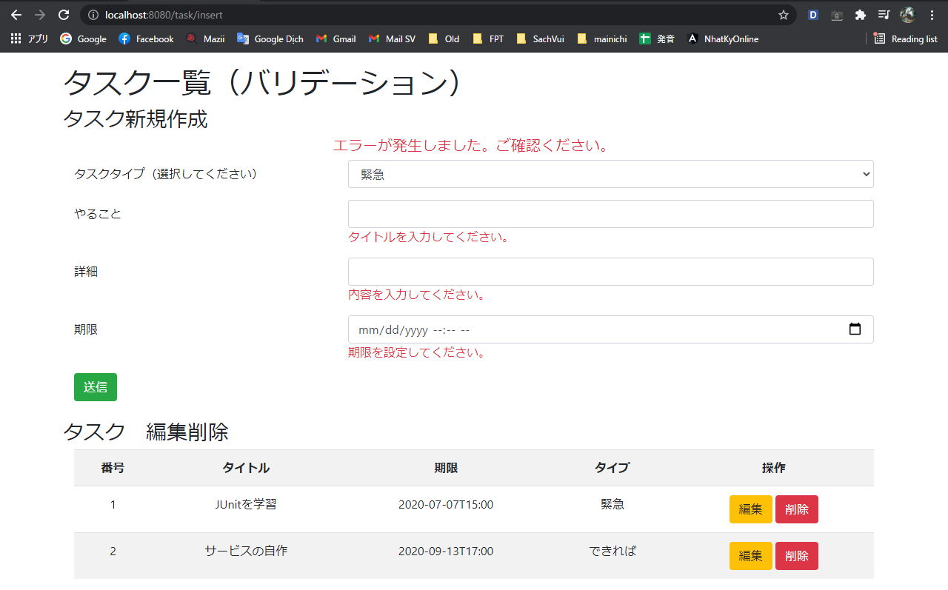
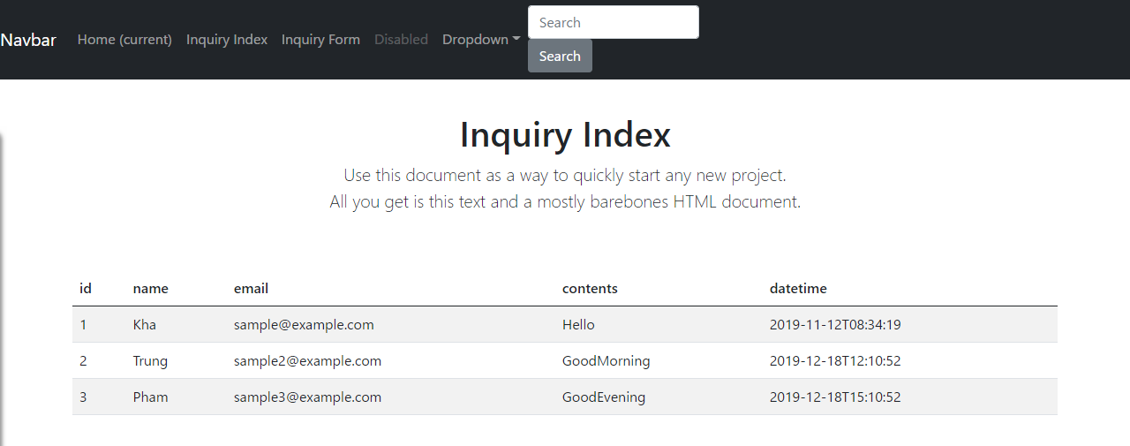

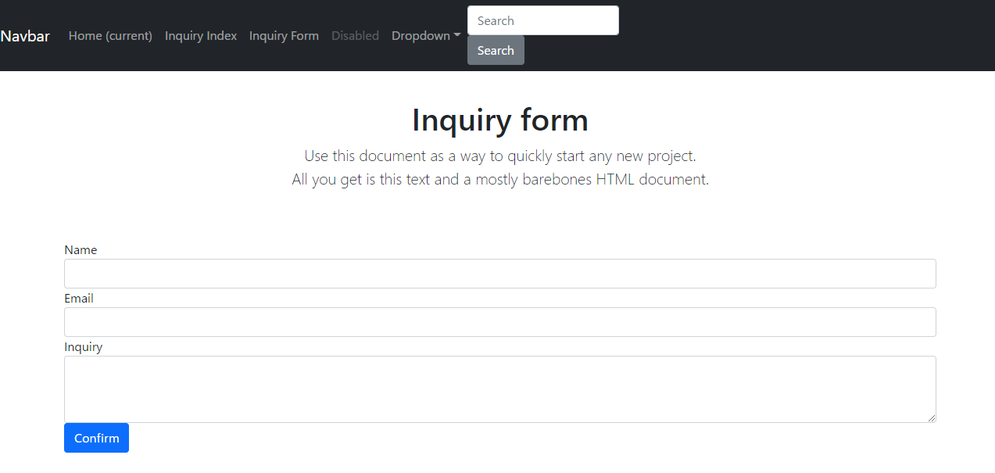

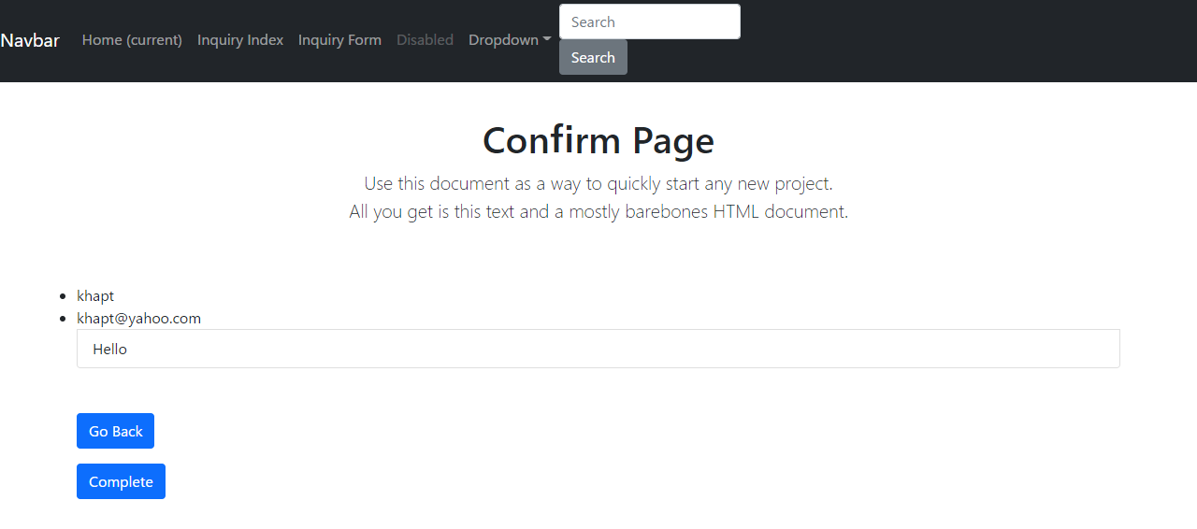

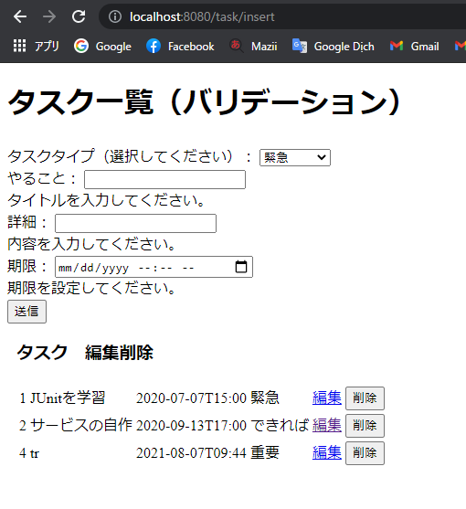
project-2 | task_type | task | user
 | id | id | id
 | type | user_id | username
 | comment | type_id | email
 |  | title | password
 |  | detail | enabled
 |  | deadline | authority
 |  |  | tempkey

 | trang web này chỉ cần 1 file index.html
 | cần có app chứa form, controller; config chứa file config cửa ngõ cho các controller
 | entity chứa class trực tiếp liên hệ với db, repository chứa dao, service chứa service+ exceprion

lam lai

Angular+Spring
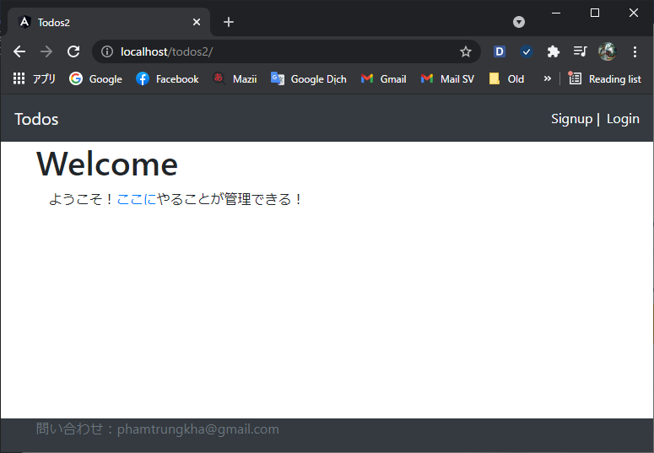
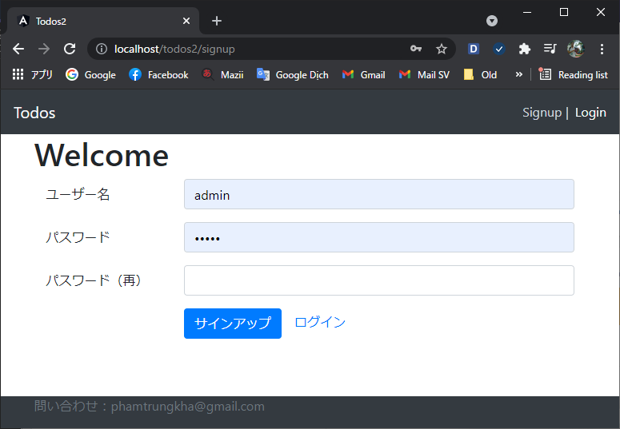
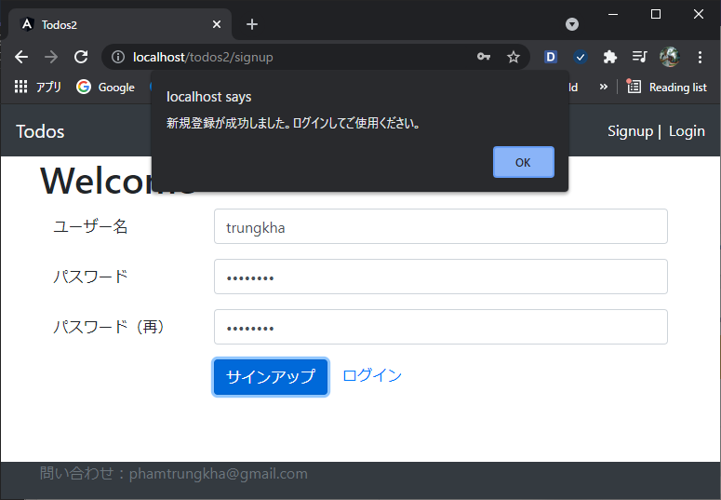
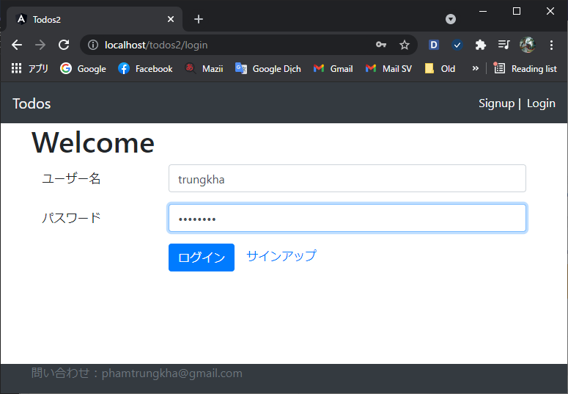
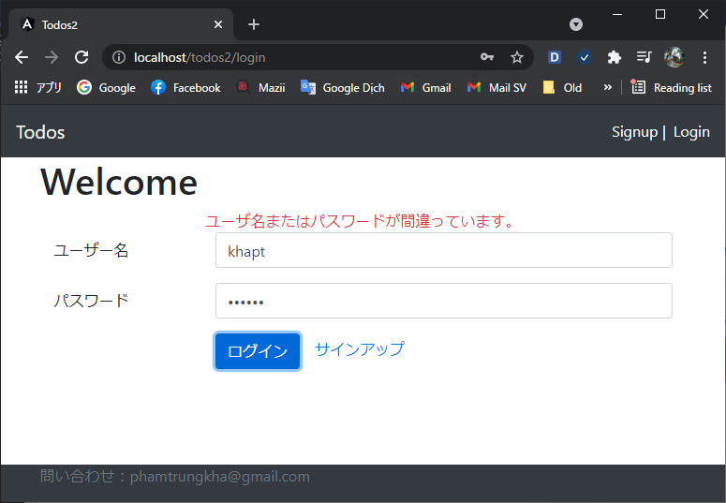
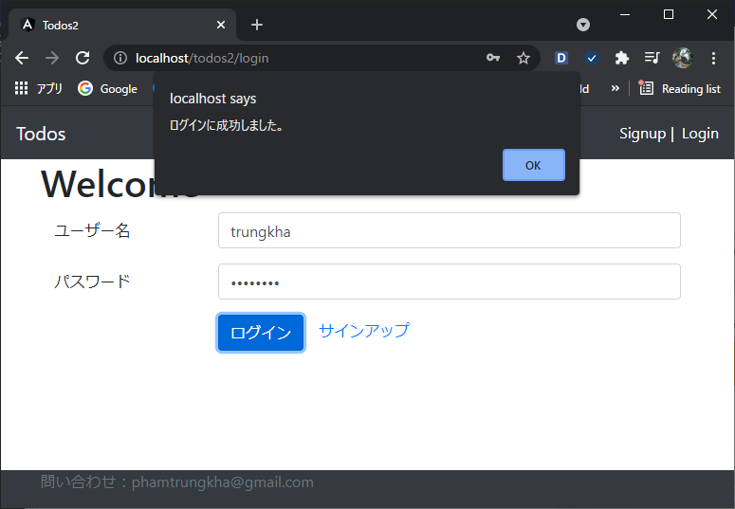
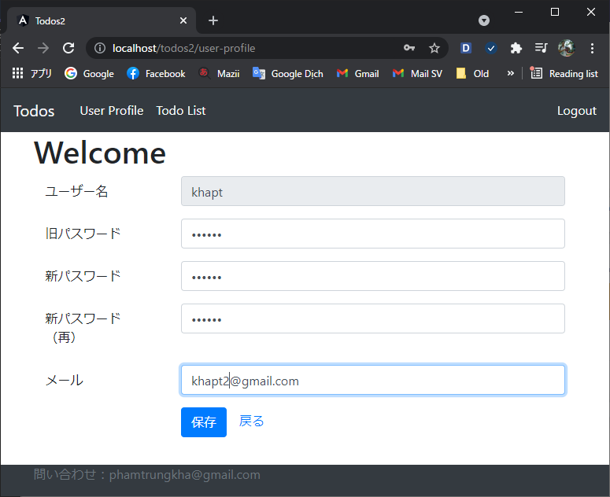
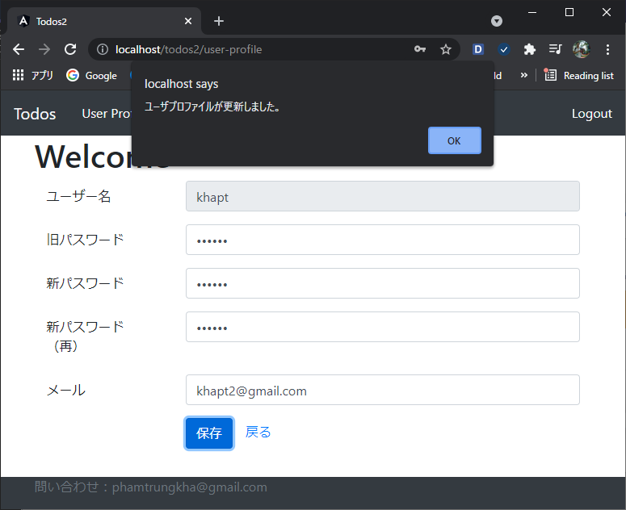
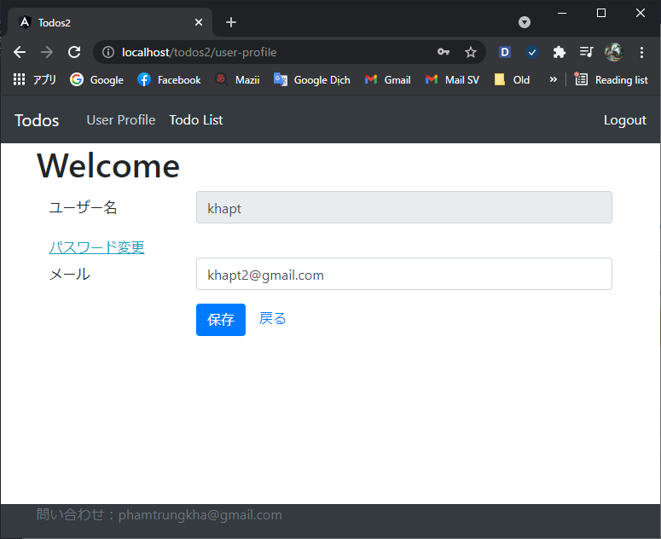
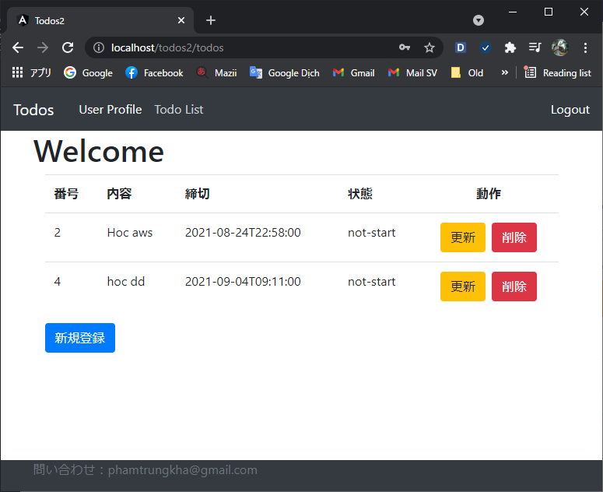
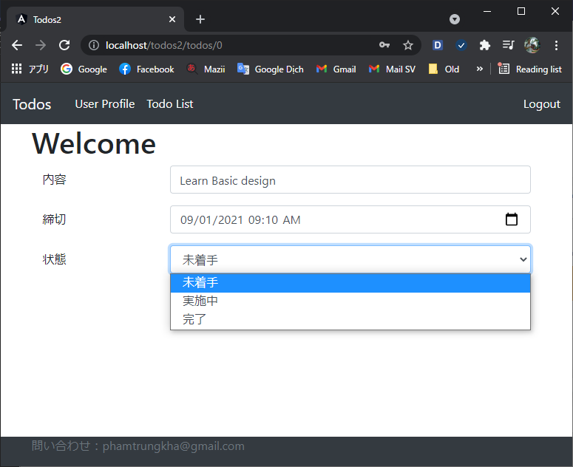
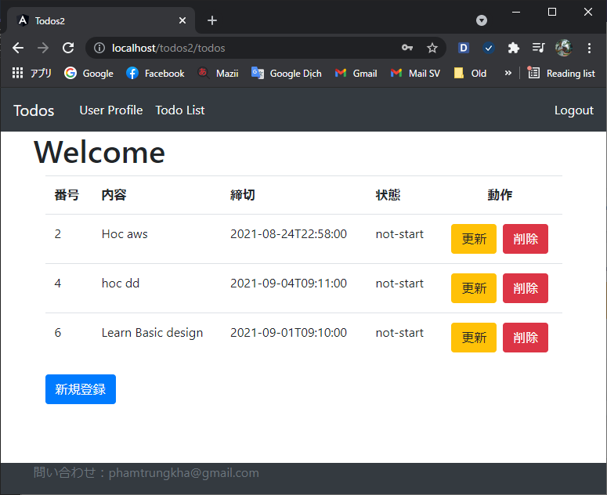







Todo Web Application
TodoApplication - Apache server
app-component
app-module-routing
auth-module
auth-routing
login-component
logout-component
 | agile
 | 1 | code layout frontend
 | 2 | code logic backend
core-module
header-component
not-found-component
http-intercepter-basic-auth service
basic-authentication service
auth-guard
user-class
todo-class
todo service
todo-module
todo-routing
welcome-component
todo-component
todo-list component
 | 3 | code logic frontend
 | 4 | code jwt
 | 5 | code connect mysql
 | 6 | code bổ sung khiếm khuyết (như exception)
signup-component
 | 7 | deploy lên server apache + tomcat

shared-module
todo-data-pipe
user-module
user-profile component
user service
 | Detail
 | 1 | code layout frontend
 |  | cấu trúc như bên trái
 | 2 | code logic backend
 |  | sẽ có những access sau
 |  | Get all todo - GET - /users/khapt/todos
 |  | Add todo - POST - /users/khapt/todos
 |  | Update todo - PUT - /users/khapt/todos/id
 |  | Delete todo - DELETE - /users/khapt/todos/id
TodoWebService - tomcat server
 |  | Get todo by id - GET - /users/khapt/todos/id
springboot
repository
Todo, User Dao
service
Todo , User Service
controller
Todo Controller
User Controller
Config
application.pro
entity
Todo, User
jwt
Oracle Database
user
todo
 |  | Get user by id - GET - /users/id
 |  | Add user - POST - /users/
 |  | Update user - PUT - /users/id
 | 3 | code logic frontend
 | 4 | code jwt
 | 5 | code connect mysql
 | 6 | code bổ sung khiếm khuyết (như exception)
 | 7 | deploy lên server apache + tomcat
 |  | Xong nhưng vẫn còn 2 khiếm khuyết
 |  |  | không access được trực tiếp vào url con
 |  |  | có 1 lib jar không tự build được, phải copy sang lúc deploy

Sản phẩm

